Sheet1
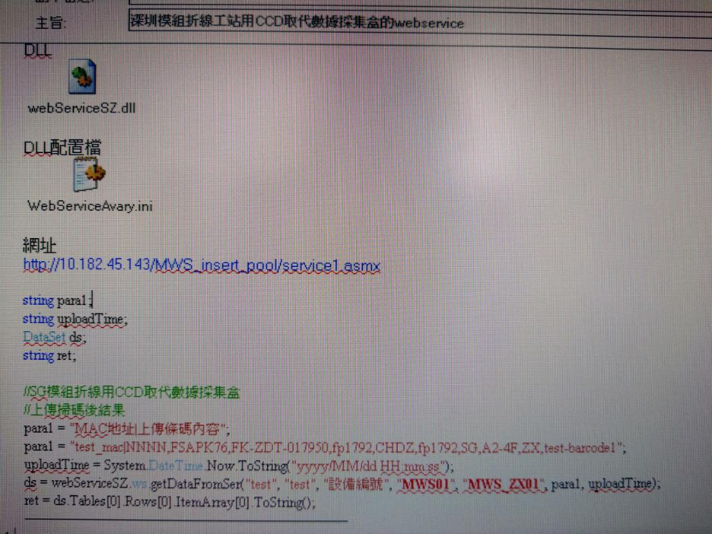
上传内容
1.料号
2.人员工号
3.治具名称
4.治具编号
5.条码防呆
6.厂区
7.厂别

